7
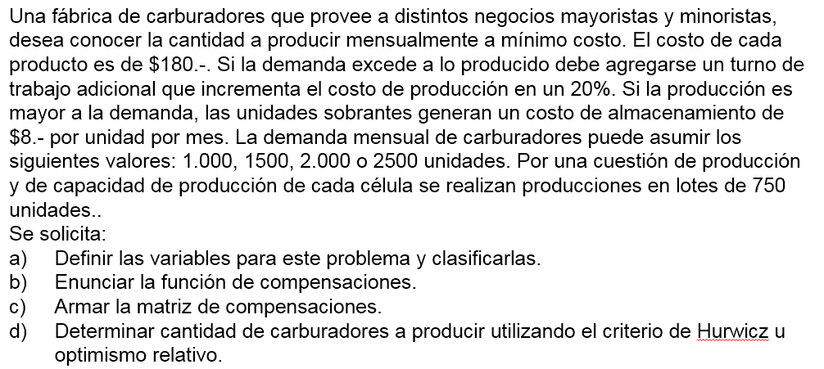

SI Producción < Demanda
costo = prod nor * 180 + (demanda - prod nor) * 216
SI Producción = Demanda
costo = prod nor * 180
SI Producción > Demanda
costo = prod nor * 180 + (prod nor - demanda) * 8

Costo prod normal = | 180 | $
Costo prod extra +20% = | 216 | $
Costo almacenamiento= | 8 | $
 |  |  |  |  | Alfa=0.25
Prod./Dem. | 1000 | 1500 | 2000 | 2500 | Hurwicz - Optimismo relativo | Complemento de hurwicz | Wald - Pesimista | Lagrange - Igual probabilidad | Savage - Mínimo arrepentimiento
0 | $ 216,000 | $ 324,000 | $ 432,000 | $ 540,000 | $ 459,000 |  | $ 540,000 | $ 378,000 | $ 81,000
750 | $ 189,000 | $ 297,000 | $ 405,000 | $ 513,000 | $ 432,000 | $ 351,000 | $ 513,000 | $ 351,000 | $ 54,000
1500 | $ 274,000 | $ 270,000 | $ 378,000 | $ 486,000 | $ 432,000 | $ 352,000 | $ 486,000 | $ 352,000 | $ 85,000
2250 | $ 415,000 | $ 411,000 | $ 407,000 | $ 459,000 | $ 446,000 |  | $ 459,000 | $ 423,000 | $ 226,000
3000 | $ 556,000 | $ 552,000 | $ 548,000 | $ 544,000 | $ 553,000 |  | $ 556,000 | $ 550,000 | $ 367,000
3750 | $ 697,000 | $ 693,000 | $ 689,000 | $ 685,000 | $ 694,000 |  | $ 697,000 | $ 691,000 | $ 508,000

Matris de arrepentimientos
Compr/Vta | 1000 | 1500 | 2000 | 2500 | Wald Lamentos
0 | $ 27,000 | $ 54,000 | $ 54,000 | $ 81,000 | $ 81,000
750 | $ - | $ 27,000 | $ 27,000 | $ 54,000 | $ 54,000
1500 | $ 85,000 | $ - | $ - | $ 27,000 | $ 85,000
2250 | $ 226,000 | $ 141,000 | $ 29,000 | $ - | $ 226,000
3000 | $ 367,000 | $ 282,000 | $ 170,000 | $ 85,000 | $ 367,000
3750 | $ 508,000 | $ 423,000 | $ 311,000 | $ 226,000 | $ 508,000

X = decisión de lotes de carburadores a producir por mes
Y = posibles demandas de unidades por mes

